Estadísticas
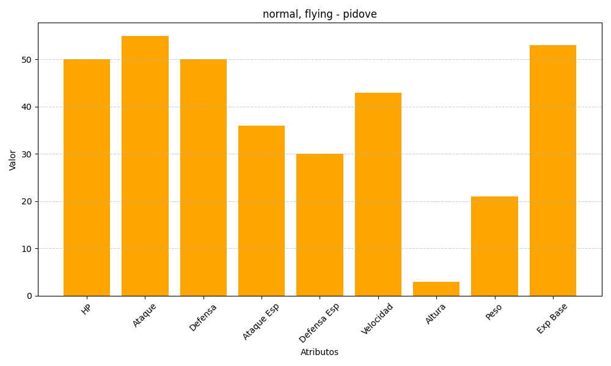
ID | Nombre | Tipo | HP | Ataque | Defensa | Ataque Especial | Defensa Especial | Velocidad | Altura | Peso | Experiencia Base
519 | pidove | normal, flying | 50 | 55 | 50 | 36 | 30 | 43 | 3 | 21 | 53

